Cài đặtNFS làm Server shareFile
Sử dụng Persistent Volume với dịch vụ chia sẻ file NFS nó giúp chúng ta chia sẻ cùng 1 dữ liệu tới những pod khác nhau dù là các pod đó chạy trên các node khác nhau
Ta sẽ cài đặt một Server NFS trực tiếp trên một Node của Kubernetes (độc lập, không chạy POD đó là node master.xtl , nếu muốn thì có thể cài trên một máy khác chuyên chia sẻ file)

Cập nhật hệ thống
 | yum update -y
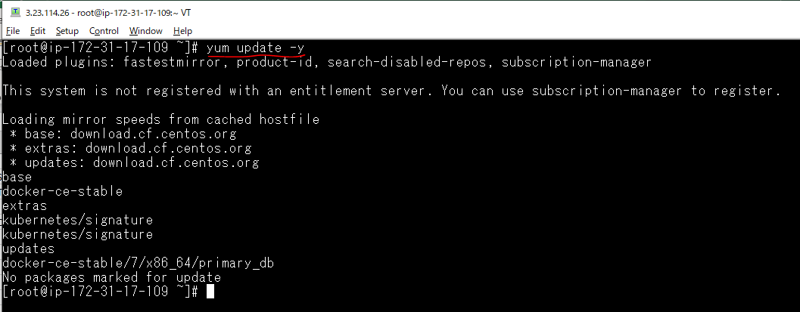

Cài NFS
 | yum install nfs-utils -y

Khởi tạo và chạy dịch vụ
 | systemctl enable rpcbind
 | systemctl enable nfs-server
 | systemctl enable nfs-lock
 | systemctl enable nfs-idmap
 | systemctl start rpcbind
 | systemctl start nfs-server
 | systemctl start nfs-lock
 | systemctl start nfs-idmap
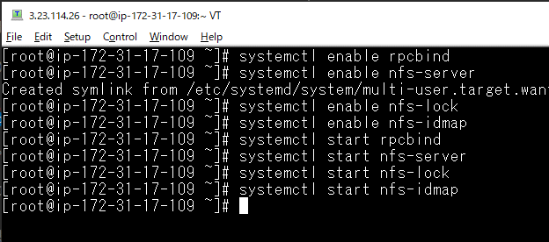

Kiểm tra xem dịch vụ có chạy hay không
 | systemctl status nfs-server

Để cấu hình để nfs chia sẻ thư mục /data/mydata thì ta soạn thảo file cấu hình /etc/exports
 | vi /etc/exports

 |  | Dấu * là tất cả các địa chỉ IP được phép truy cập

Tạo thư mục
 | mkdir -p /data/mydata
 | chmod -R 777 /data/mydata

export và kiểm tra cấu hình đã hoạt động được chính xác chưa
 | exportfs -rav

 | Cho thông tin về file cấu hình /data/mydata
 | exportfs -v

 | Thư mục chia sẻ file
 | showmount -e

Khởi động lại và kiểm tra dịch vụ
 | systemctl stop nfs-server
 | systemctl start nfs-server
 | systemctl status nfs-server

Như vậy trên node master.xtl có địa chỉ Private IP là 172.31.17.109 đang có nfs server đang chạy, giờ vào máy ở Node worker1.xtl (Private IP 172.31.24.131) thực hiện mount thử ổ đĩa xem có hoạt động không.

Cài đặt công cụ để làm việc với nfs
 | yum install nfs-utils
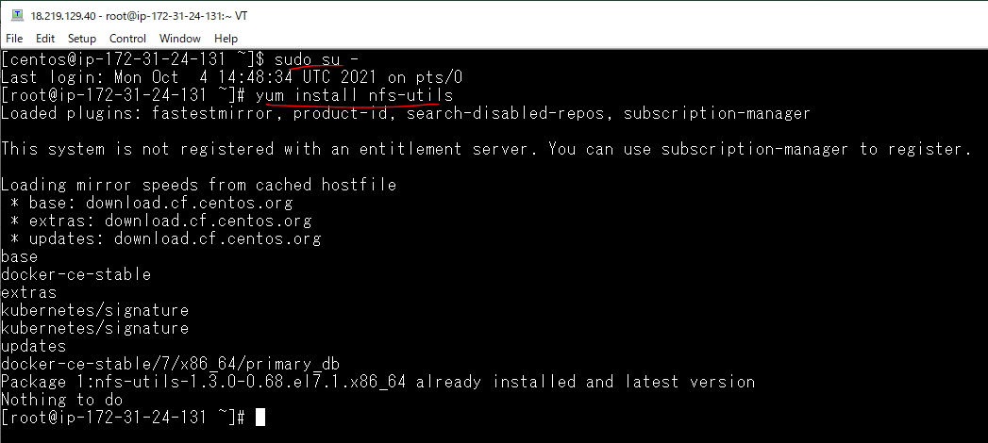

Tạo thư mục /home/data
 | mkdir /home/data

Mount thư mục chia sẻ bằng dịch vụ nfs trên node master vào node worker1
 | mount -t nfs 172.31.17.109:/data/mydata /home/data/

Trong thư mục /data/mydata/ của node master tạo file 1.txt trên node master
 | touch 1.txt

Kiểm tra trên node worker1 xem file 1.txt có được chia sẻ không
 | ls -la /home/data/

Trong thư mục /home/data/ của node work1 tạo ra file 2.txt
 | touch 2.txt

Kiểm tra trên node master xem file 2.txt có được chia sẻ hay không

Tạo PersistentVolume NFS
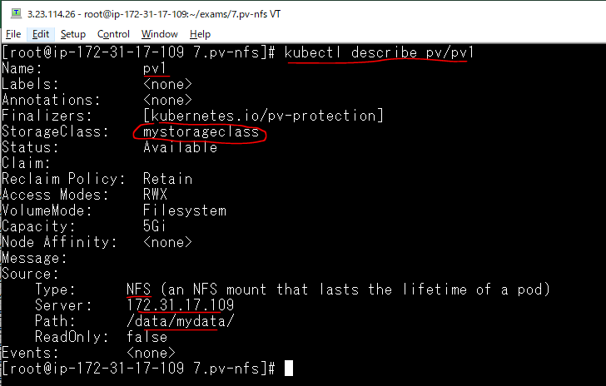
Tạo thư mục 7.pv-nfs
 | mkdir 7.pv-nfs

Tạo file yaml khai báo Persistent Volume
 | vi 1.pv-nfs.yaml
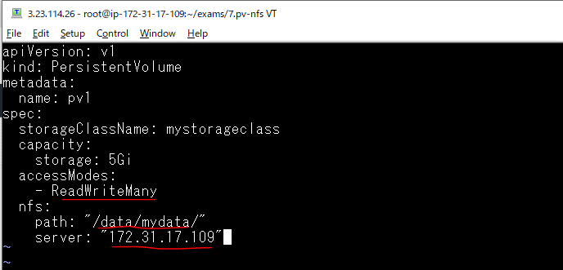

Triển khai manifest để tạo Persistent Volume
 | kubectl apply -f 1.pv-nfs.yaml

Quan sát sự thay đổi

Xem thông tin chi tiết của Persistent Volume pv1 vừa được tạo ra
 | kubectl describe pv/pv1

Tạo PersistentVolumeClaim NFS
Tạo file yaml khai báo PersistentVolumeClaim
 | vi 2.pvc-nfs.yaml
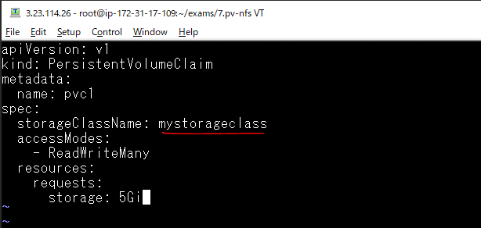

Triển khai manifest để tạo PersistentVolumeClaim
 | kubectl apply -f 2.pvc-nfs.yaml

Quan PersistentVolumeClaim pvc1 đã được tạo

Mount PersistentVolumeClaim NFS
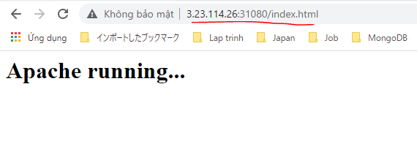
Mount PersistentVolumeClaim NFS vào Container
Tạo file triển khai, gồm có POD chạy http và dịch vụ kiểu NodePort, ánh xạ cổng host 31080 vào cổng 80 của POD
 | vi 3.httpd.yaml
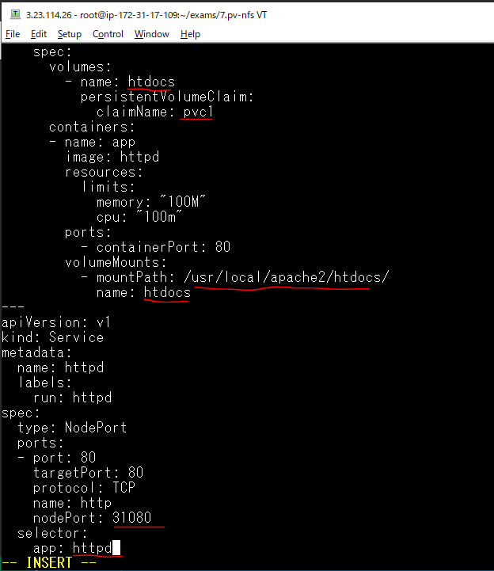

Triển khai file 3.httpd.yaml
 | kubectl apply -f 3.httpd.yaml

Quan sát sự thay đổi
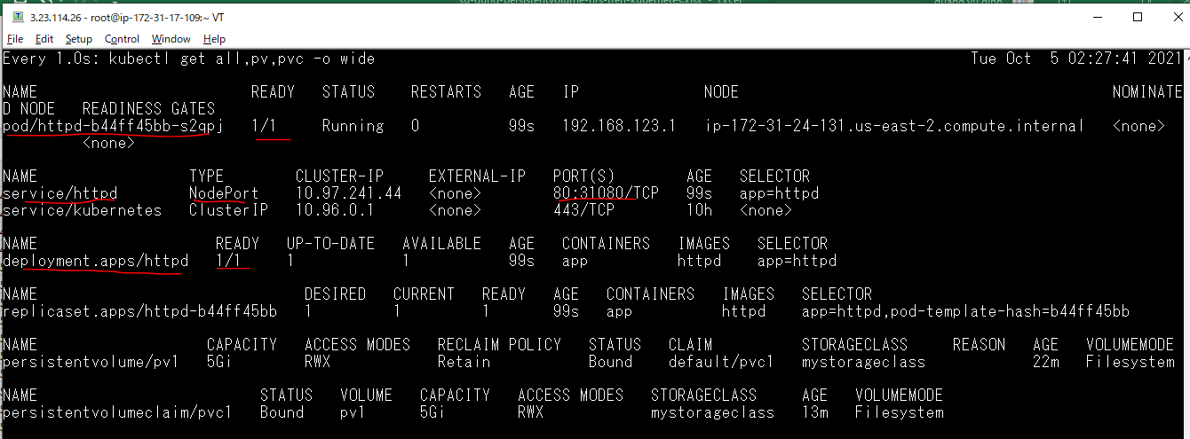

Truy cập từ một public IP của các node và cổng 31080
 | Access by master node Public IP 3.23.114.26

Tạo file index.html trong thư mục chia sẻ /data/mydata của node master
 | vi index.html

Truy cập lại từ Public IP của node master và cổng 31080
 | Access by master node Public IP 3.23.114.26

